关系图
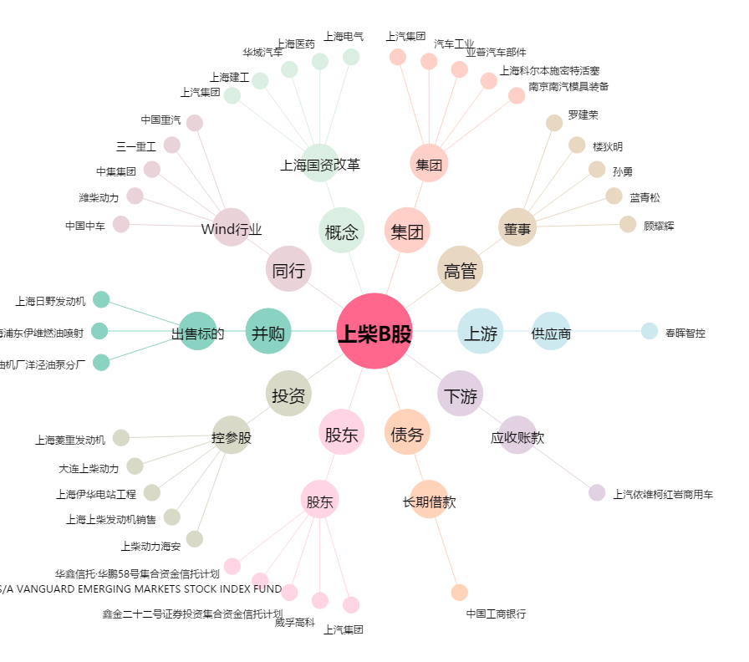
上柴B股[900920.SH] - 关系概览图

